封面
EXCEL让我们做的更好！

（一） | 听众对象 | 人员：人资部、行政部、财务部及其他部门感兴趣同事 使用excel现状：简单的数据录入、查找、筛选、求和、格式调整会用。 稍微复杂的函数、数据透视表等不会用或不熟悉，我们平时用的基本都够使， 但是真的有特殊需要的时候，就想不起来了
（二） | 培训目的 | 认识excel主要功能，希望在提升部门工作效率上发挥点作用
（三） | 学习方法 | 循序渐进 善用资源，学以致用 实践，实践，再实践
（四） | 内容概要
数据
Excel
抽象复杂 =》清晰明了
信息
转换 加工 分析 统计

 |  | (1)excel功能概览
 |  | (2)公式
 |  | (3)函数
 |  | (4)透视表
 |  | (5)图表

附件-图表展示
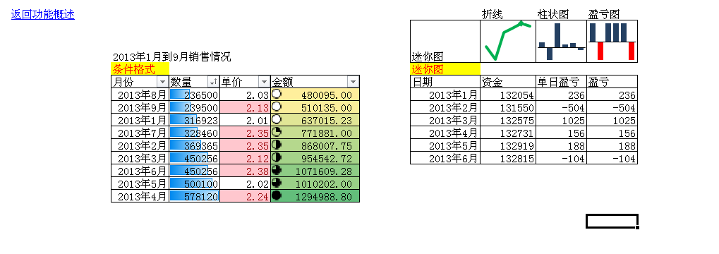
返回图表
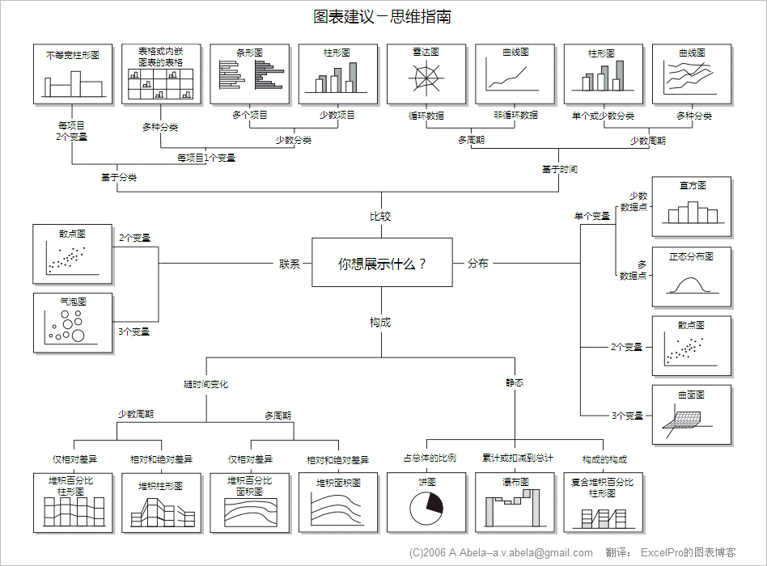

返回功能概述 |  |  |  |  |  | 折线 | 柱状图 | 盈亏图
 | 2013年1月到9月销售情况 |  |  |  | 迷你图
 | 条件格式 |  |  |  | 迷你图
 | 月份 | 数量 | 单价 | 金额 | 日期 | 资金 | 单日盈亏 | 盈亏
 | 2013-08-01 | 236500 | 2.03 | 480095.00 | 2013-01-01 | 132054 | 236 | 236
 | 2013-09-01 | 239500 | 2.13 | 510135.00 | 2013-02-02 | 131550 | -504 | -504
 | 2013-01-01 | 316923 | 2.01 | 637015.23 | 2013-03-06 | 132575 | 1025 | 1025
 | 2013-07-01 | 328460 | 2.35 | 771881.00 | 2013-04-07 | 132731 | 156 | 156
 | 2013-02-01 | 369365 | 2.35 | 868007.75 | 2013-05-09 | 132919 | 188 | 188
 | 2013-03-01 | 450256 | 2.12 | 954542.72 | 2013-06-10 | 132815 | -104 | -104
 | 2013-06-01 | 450256 | 2.38 | 1071609.28
 | 2013-05-01 | 500100 | 2.02 | 1010202.00
 | 2013-04-01 | 578120 | 2.24 | 1294988.80

附件-切片器
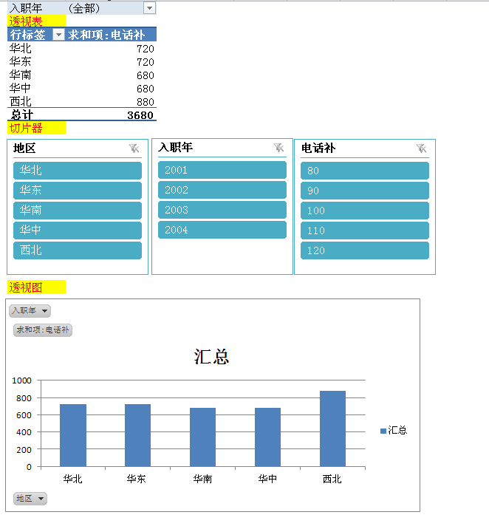
 | 返回切片器 |  |  |  |  | 入职年 | (全部)
 |  |  |  |  |  | 透视表
数据源 | 编号 | 地区 | 入职年 | 名字 | 电话补 | 行标签 | 求和项:电话补
 | 1 | 西北 | 2001 | 张三 | 100 | 华北 | 720
 | 2 | 西北 | 2001 | 李四 | 100 | 华东 | 720
 | 3 | 西北 | 2001 | 张武 | 100 | 华南 | 680
 | 4 | 西北 | 2001 | 王六 | 100 | 华中 | 680
 | 5 | 西北 | 2001 | 红七 | 120 | 西北 | 880
 | 6 | 西北 | 2001 | 西西 | 120 | 总计 | 3680
 | 7 | 西北 | 2001 | 露露 | 120 | 切片器
 | 8 | 西北 | 2001 | 菲菲 | 120
 | 9 | 华中 | 2002 | 看看 | 120
 | 10 | 华中 | 2002 | 顶顶 | 80
 | 11 | 华中 | 2002 | 等等 | 80
 | 12 | 华中 | 2002 | 天天 | 80
 | 13 | 华中 | 2002 | 太太 | 80
 | 14 | 华中 | 2002 | 听听 | 80
 | 15 | 华中 | 2003 | 偷偷 | 80
 | 16 | 华中 | 2003 | 强强 | 80
 | 17 | 华北 | 2003 | 呜呜 | 90
 | 18 | 华北 | 2003 | 娃娃 | 110
 | 19 | 华北 | 2003 | 人人 | 80 | 透视图
 | 20 | 华北 | 2003 | 呵呵 | 80
 | 21 | 华北 | 2003 | 哈哈 | 120
 | 22 | 华北 | 2004 | 嘿嘿 | 120
 | 23 | 华北 | 2004 | 好好 | 120
 | 24 | 华东 | 2004 | 宝宝 | 120
 | 25 | 华东 | 2001 | 嘉佳 | 120
 | 26 | 华东 | 2001 | 嫂嫂 | 120
 | 27 | 华东 | 2001 | 思思 | 120
 | 28 | 华东 | 2002 | 三四 | 120
 | 29 | 华东 | 2002 | 如若 | 120
 | 30 | 华南 | 2002 | 啊啊 | 120
 | 31 | 华南 | 2003 | 谢谢 | 80
 | 32 | 华南 | 2003 | 灵龙 | 120
 | 33 | 华南 | 2003 | 来来 | 80
 | 34 | 华南 | 2001 | 力量 | 80
 | 35 | 华南 | 2001 | 哦哦 | 80
 | 36 | 华南 | 2002 | 噢噢 | 120

 | 返回照相机 |  |  |  |  |  | 照相机
数据源 | 1 | 变 | 2002 | 顶顶 | 80
 | 2 | 3212123 | 2002 | 等等 | 80
 | 3 | 12312 | 2002 | 天天 | 80
 | 4 | 华中 | 2002 | 太太 | 80
 | 5 | 华中 | 2002 | 听听 | 80
 | 6 | 华中 | 2003 | 偷偷 | 80
 | 7 | 华中 | 2003 | 强强 | 80
 | 8 | 华北 | 2003 | 呜呜 | 90
 | 9 | 华北 | 2003 | 娃娃 | 110

